Hoja1
2024-05-07

LA PAZ 28 - HAEDO 4460-2005
BUENOS AIRES luquearti@gmail.com
____________________________________________________________________________________
"TENDEDERO CALESITA”
“PINTADO Blanco Epoxi”
c/Base CEMENTO Pesada
“PLEGABLE”
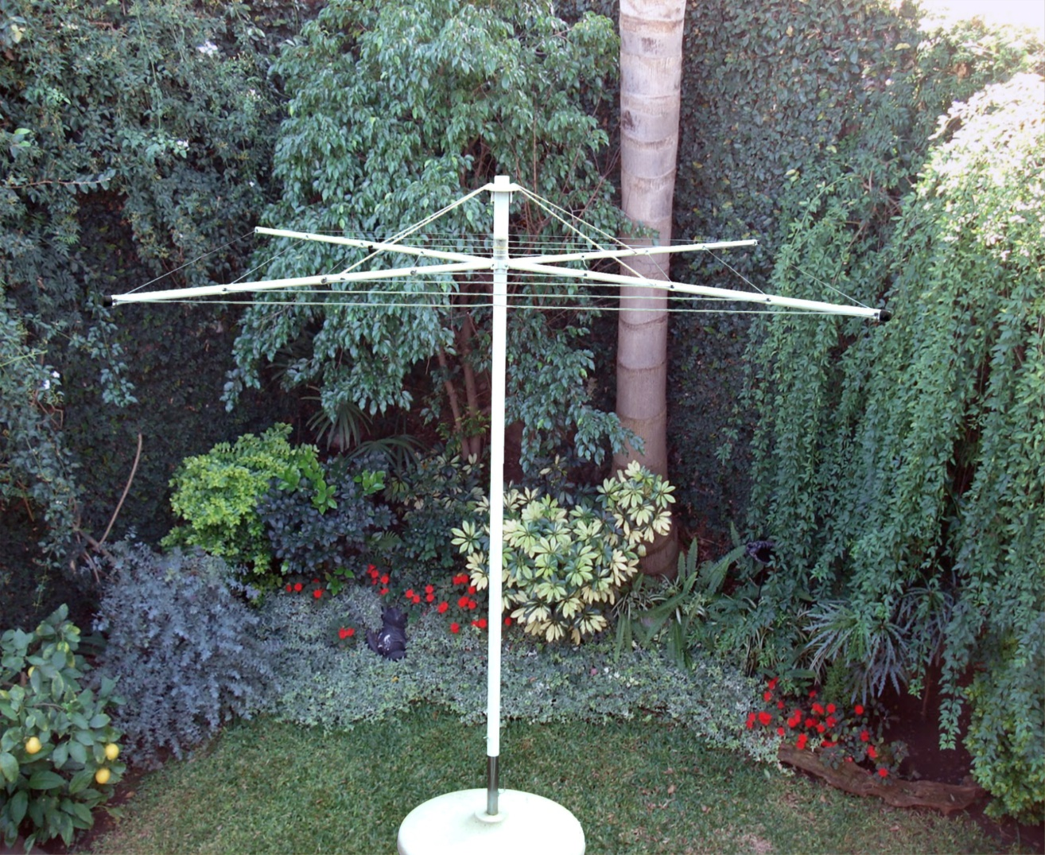

COD. | DESCRIPCION | PRECIO
TEC-09 | Tender CALESITA c/Base CEMENTO Plegab. | 32935.000
TEC-08 | Base de cemento p/Tender calesita | 7128.000
TEC-10 | Tend. CALESITA LUJO Base CEMENTO Pleg | ********

PRECIO: C/U

